Povertà R-A, Macro Regione
 | Domande di RdC % di: | Domande di RdC % di: | Domande di RdC % di: | Domande di RdC % di:
Nord | 36.77 | 33.53 | 12.62 | 10.75
Centro | 58.92 | 38.29 | 20.71 | 12.64
Mezzogiorno | 64.32 | 26.80 | 23.04 | 9.30
Italia | 53.24 | 29.85 | 18.71 | 10.10
 |  |  | 2017 | Famiglie in povertà assoluta (migliaia) | Famiglie in povertà relativa (migliaia) | Individui in famiglie in povertà assoluta (migliaia) | Individui in famiglie in povertà relativa (migliaia) | fonte: elab. Reforming su dat INPS e ISTAT, consultati al 30 aprile 2019
 |  |  | Nord Ovest | 417 | 446 | 1,213 | 1,406
 |  |  | Nord Est | 245 | 280 | 715 | 858
 |  |  | Nord | 662 | 726 | 1,928 | 2,264
 |  |  | Centro | 271 | 417 | 771 | 1,263
 |  |  | Sud | 559 | 1,317 | 1,515 | 3,787
 |  |  | Isole | 286 | 711 | 844 | 2,055
 |  |  | Mezzogiorno | 845 | 2,028 | 2,359 | 5,842
 |  |  | Italia | 1,778 | 3,171 | 5,058 | 9,369

 |  | AGGIORNAMENTO DOMANDE REDDITO DI CITTADINANZA
 |  |  |  | Domande di RdC (migliaia) | Domande di RdC % di:
Domande di RdC - dato precedente | var % |  |  |  | Famiglie in povertà assoluta | Famiglie in povertà relativa | Individui in famiglie in povertà assoluta | Individui in famiglie in povertà relativa
134.2 | 16% |  | Nord Ovest | 155.6 | 37.31 | 34.89 | 12.83 | 11.07
72.4 | 21% |  | Nord Est | 87.8 | 35.84 | 31.36 | 12.28 | 10.23
206.6 | 18% |  | Nord | 243.4 | 36.77 | 33.53 | 12.62 | 10.75
133.4 | 20% |  | Centro | 159.7 | 58.92 | 38.29 | 20.71 | 12.64
299.8 | 16% |  | Sud | 348.9 | 62.42 | 26.49 | 23.03 | 9.21
167.1 | 16% |  | Isole | 194.6 | 68.04 | 27.37 | 23.06 | 9.47
466.9 | 16% |  | Mezzogiorno | 543.5 | 64.32 | 26.80 | 23.04 | 9.30
806.9 | 17% |  | Italia | 946.6 | 53.24 | 29.85 | 18.71 | 10.10
 |  |  | fonte: elab. @Reforming su dat INPS e ISTAT, consultati al 30 aprile 2019

 |  |  | ABRUZZO | 22,090 |  |  | Nord Ovest | 155,599
 |  |  | BASILICATA | 11,280 |  |  | Nord Est | 87,804
 |  |  | CALABRIA | 66,065 |  |  | Nord | 243,403
 |  |  | CAMPANIA | 160,333 |  |  | Centro | 159,670
 |  |  | EMILIA ROMAGNA | 39,708 |  |  | Sud | 348,910
 |  |  | FRIULI VENEZIA GIULIA | 11,768 |  |  | Isole | 194,586
 |  |  | LAZIO | 87,500 |  |  | Mezzogiorno | 543,496
 |  |  | LIGURIA | 18,862 |  |  | Italia | 946,569
 |  |  | LOMBARDIA | 82,696
 |  |  | MARCHE | 18,063
 |  |  | MOLISE | 5,952
 |  |  | PIEMONTE | 52,782
 |  |  | PUGLIA | 83,190
 |  |  | SARDEGNA | 43,996 |  |  | NORD Piemonte, Valle d’Aosta, Liguria, Lombardia, Trentino-Alto Adige, Veneto, Friuli - Venezia Giulia, Emilia - Romagna
 |  |  | SICILIA | 150,590 |  |  | Nord-Ovest Piemonte, Valle d’Aosta, Liguria, Lombardia
 |  |  | TOSCANA | 43,075 |  |  | Nord-Est Trentino-Alto Adige, Veneto, Friuli - Venezia Giulia, Emilia - Romagna
 |  |  | TRENTINO ALTO ADIGE | 3,355 |  |  | CENTRO Toscana, Umbria, Marche, Lazio
 |  |  | UMBRIA | 11,032 |  |  | MEZZOGIORNO Abruzzo, Molise, Campania, Puglia, Basilicata, Calabria, Sicilia, Sardegna.
 |  |  | VALLE D'AOSTA | 1,259 |  |  | Sud Abruzzo, Molise, Campania, Puglia, Basilicata, Calabria
 |  |  | VENETO | 32,973 |  |  | Isole Sicilia, Sardegna
 |  |  | Totale Regioni | 946,569

DATASET_ISTAT
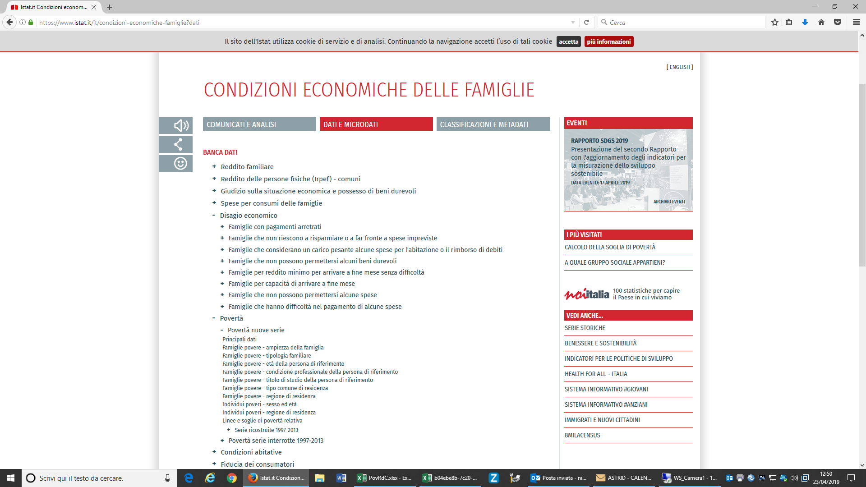
Dataset:Povertà nuove serie
Seleziona periodo | 2017
Territorio | Italia |  | Italia
 |  |  | Nord |  | Nord-ovest |  | Nord-est |  | Centro |  | Mezzogiorno |  | Sud |  | Isole
Tipo dato
famiglie in povertà assoluta (migliaia) |  | 1778 |  | 661 |  | 417 |  | 245 |  | 271 |  | 845 |  | 559 |  | 286
famiglie in povertà relativa (migliaia) |  | 3171 |  | 726 |  | 446 |  | 280 |  | 417 |  | 2028 |  | 1317 |  | 711
individui in povertà assoluta (migliaia) |  | 5058 |  | 1928 |  | 1213 |  | 715 |  | 771 |  | 2359 |  | 1515 |  | 844
individui in povertà relativa (migliaia) |  | 9368 |  | 2263 |  | 1406 |  | 858 |  | 1263 |  | 5842 |  | 3787 |  | 2055
Dati estratti il 23 apr 2019 10:47 UTC (GMT) da I.Stat

